Zadanie_1
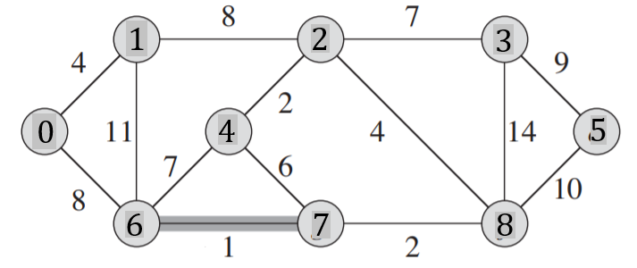
 |  |  |  |  |  |  |  |  |  |  | Q |  |  |  |  |  | T |  |  | Z
 |  |  |  |  |  |  |  |  |  |  | u | v | w | u | v | w | u | v | w
 |  |  |  |  |  |  |  |  |  |  | 0 | 1 | 4 |  |  |  | 6 | 7 | 1
 |  |  |  |  |  |  |  |  |  |  | 0 | 6 | 8 |  |  |  | 2 | 4 | 2
 |  |  |  |  |  |  |  |  |  |  | 1 | 2 | 8 |  |  |  | 7 | 8 | 2
 |  |  |  |  |  |  |  |  |  |  | 1 | 6 | 11 |  |  |  | 0 | 1 | 4
 |  |  |  |  |  |  |  |  |  |  | 2 | 4 | 2 |  |  |  | 2 | 8 | 4
 |  |  |  |  |  |  |  |  |  |  | 2 | 3 | 7 |  |  |  | 2 | 3 | 7
Macierz sąsiedztwa |  |  |  |  |  |  |  |  |  |  | 2 | 8 | 4 |  |  |  | 0 | 6 | 8
 | 0 | 1 | 2 | 3 | 4 | 5 | 6 | 7 | 8 | 9 | 3 | 5 | 9 |  |  |  | 3 | 5 | 9
0 |  | 4 |  |  |  |  | 8 |  |  |  | 3 | 8 | 14 |  |  |  |  |  | 37
1 | 4 |  | 8 |  |  |  | 11 |  |  |  | 4 | 6 | 7
2 |  | 8 |  | 7 | 2 |  |  |  | 4 |  | 4 | 7 | 6
3 |  |  | 7 |  |  | 9 |  |  | 14 |  | 5 | 8 | 10
4 |  |  | 2 |  |  |  | 7 | 6 |  |  | 6 | 7 | 1
5 |  |  |  | 9 |  |  |  |  | 10 |  | 7 | 8 | 2
6 | 8 | 11 |  |  | 7 |  |  | 1
7 |  |  |  |  | 6 |  | 1 |  | 2
8 |  |  | 4 | 14 |  | 10 |  | 2
9

Zadanie_2
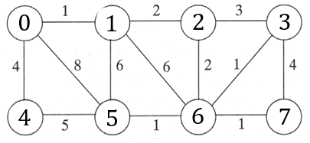
 |  |  |  |  |  |  |  |  | u | v | w | u | v | w |  | u | v | w | Z
 |  |  |  |  |  |  |  |  | 0 | 1 | 1 |  |  |  | T | 0 | 1 | 1
 |  |  |  |  |  |  |  |  | 0 | 4 | 4 |  |  |  |  | 3 | 6 | 1
 |  |  |  |  |  |  |  |  | 0 | 5 | 8 |  |  |  |  | 5 | 6 | 1
 |  |  |  |  |  |  |  |  | 1 | 2 | 2 |  |  |  |  | 6 | 7 | 1
 |  |  |  |  |  |  |  |  | 1 | 5 | 6 |  |  |  |  | 1 | 2 | 2
 |  |  |  |  |  |  |  |  | 1 | 6 | 6 |  |  |  |  | 2 | 6 | 2
 |  |  |  |  |  |  |  |  | 2 | 6 | 2 |  |  |  |  | 0 | 4 | 4
Macierz sąsiedztwa |  |  |  |  |  |  |  |  | 2 | 3 | 3 |  |  |  |  |  |  | 12
 | 0 | 1 | 2 | 3 | 4 | 5 | 6 | 7 | 3 | 6 | 1
0 |  | 1 |  |  | 4 | 8 |  |  | 3 | 7 | 4
1 | 1 |  | 2 |  |  | 6 | 6 |  | 4 | 5 | 5
2 |  | 2 |  | 3 |  |  | 2 |  | 5 | 6 | 1
3 |  |  | 3 |  |  |  | 1 | 4 | 6 | 7 | 1
4 | 4 |  |  |  |  | 5
5 | 8 | 6 |  |  | 5 |  | 1
6 |  | 6 | 2 | 1 |  | 1 |  | 1
7 |  |  |  | 4 |  |  | 1

Zadanie_3
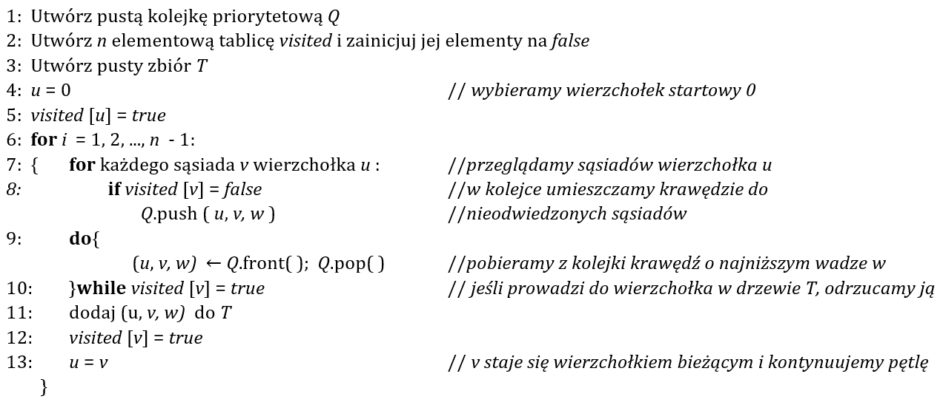
Q |  |  | T |  |  | i | u |  | 0 | 1 | 2 | 3 | 4 | 5 | 6 | 7 | 8
u | v | w | u | v | w | 1 | 0 | visited | true | false | false | false | false | false | false | false | false
0 | 1 | 4 | 0 | 1 | 4
0 | 4 | 8 | 1 | 2 | 8
1 | 2 | 8 | 2 | 5 | 2 | 2
1 | 4 | 11 | 2 | 7 | 4
2 | 3 | 7 | 7 | 6 | 2
2 | 5 | 2 | 6 | 4 | 1 | 3
2 | 7 | 4 | 2 | 3 | 7
3 | 7 | 14 | 3 | 8 | 9
3 | 8 | 9 |  |  | 37 | 4
4 | 5 | 7
4 | 6 | 1
5 | 6 | 6 |  |  |  | 5
6 | 7 | 2
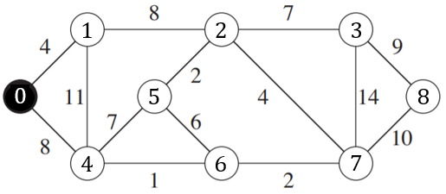
7 | 8 | 10
 |  |  |  |  |  | 6

 |  |  |  |  |  | 7

 |  |  |  |  |  | 8

zadanie_4_a
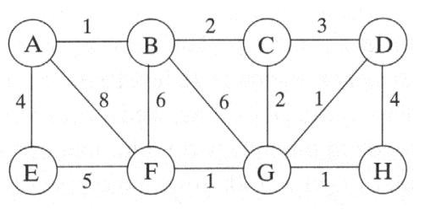
Q |  |  | T
u | v | w | u | v | w
 |  |  | A | B | 1
 |  |  | B | C | 2
 |  |  | C | G | 2
 |  |  | G | D | 1
 |  |  | G | H | 1
 |  |  | G | F | 1
 |  |  | F | E | 5
 |  |  |  |  | 13

